⑨1分カレンダー
日 | 月 | 火 | 水 | 木 | 金 | 土
 |  | 1 | 2 | 3 | 4 | 5
6 | 7 | 8 | 9 | 10 | 11 | 12
13 | 14 | 15 | 16 | 17 | 18 | 19
20 | 21 | 22 | 23 | 24 | 25 | 26
27 | 28 | 29 | 30 | 31

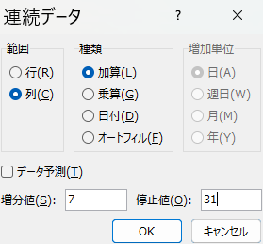
 |  |  |  |  |  |  | １行目に「日」と入力 →オートフィル
 |  |  |  |  |  |  | １日の曜日の下に「１」と入力 →オートフィル
 |  |  |  |  |  |  | 右下→連続データ →そのまま左にオートフィル
 |  |  |  |  |  |  | もう一度右ドラッグしながらオートフィル
 |  |  |  |  |  |  | 範囲 列
 |  |  |  |  |  |  | 増分値７
 |  |  |  |  |  |  | 停止値３１

